상품제안서
방수 피크닉매트 | 상품코드: S42097

 |  |  |  |  |  |  | 02-713-8555 | www.synergygift.co.kr
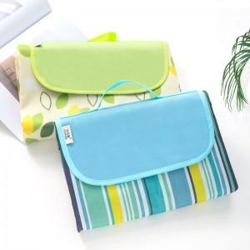 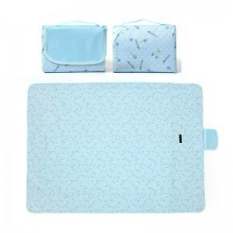 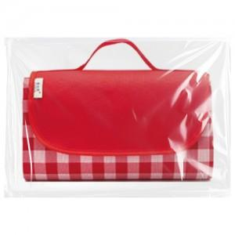

【상세/제작정보】 | <span style="font-size: 14pt;">※ 기본수량 미만 발주 진행시 별도 문의 바랍니다.</span>

【인쇄/포장옵션】 | 실크, 풀칼라 / OPP(비닐)

【공급단가】 | 수량 | 100~ | 300~ | 1,000~ | 3,000~ | 5,000~
*VAT별도 | 소 | 7,020원 | 6,840원 | 6,560원 | 6,240원 | 5,920원
 | 중 | 9,100원 | 8,890원 | 8,560원 | 8,160원 | 7,760원
 | 대 | 10,920원 | 10,680원 | 10,310원 | 9,840원 | 9,370원

【상품 URL】 | https://www.synergygift.co.kr:443/src/goods_detail.php?gdno=42097

